图表总览
Python 作图总览

图1 焦利秤法：弹簧1 | 图2 焦利秤法：弹簧2
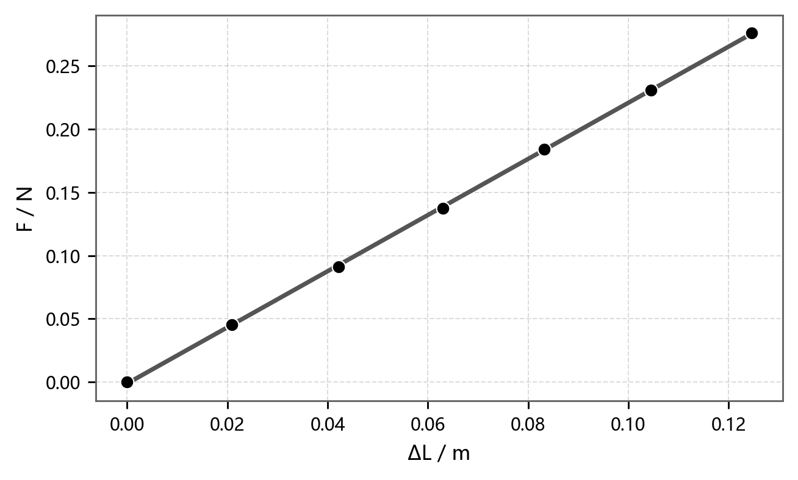


● 实验数据 ━ 线性拟合 F=-0.001207+2.221ΔL, R²=0.999875 | ● 实验数据 ━ 线性拟合 F=-0.0004416+2.526ΔL, R²=0.999974

图3 水平状态：T²-M | 图4 斜面1：T²-M
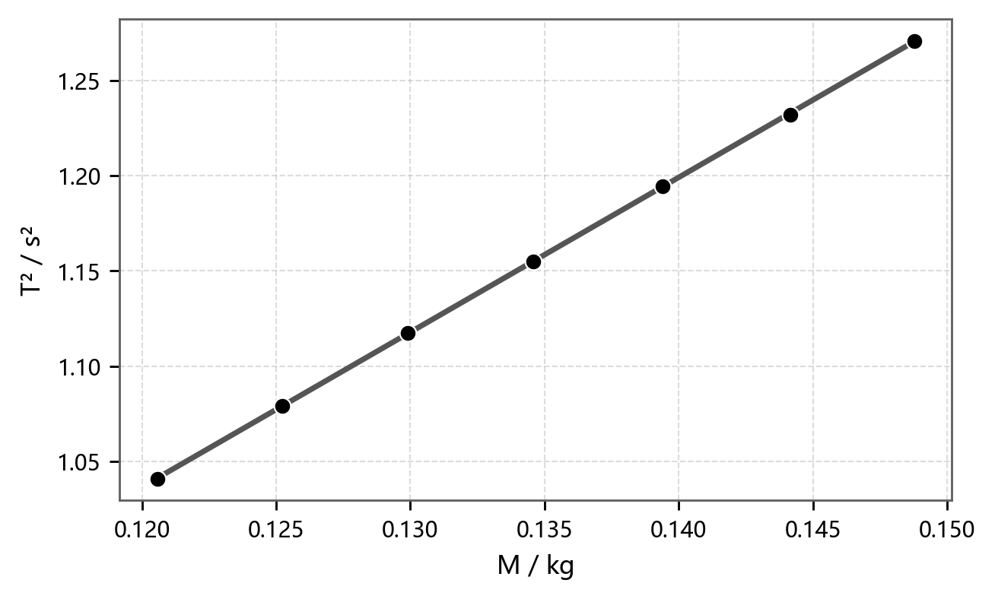
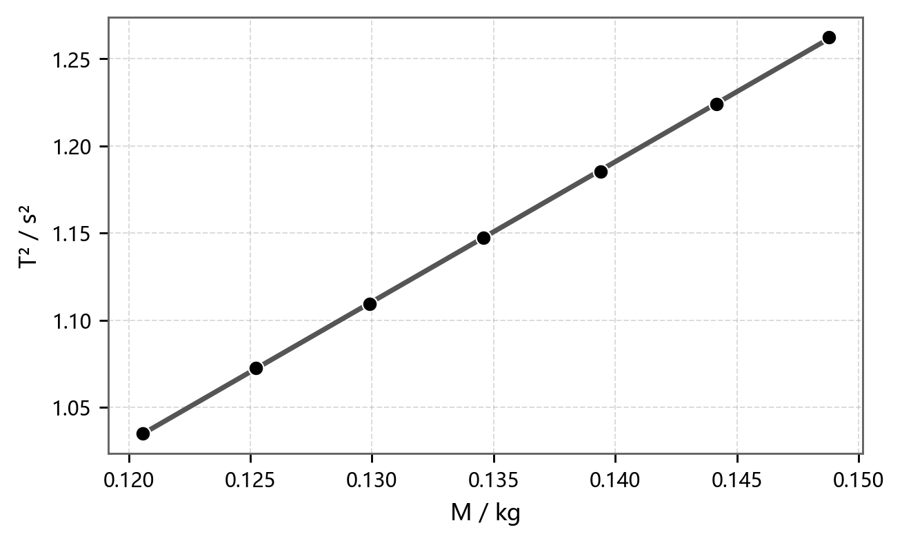

● 实验数据 ━ 线性拟合 T²=0.06238+8.11915M, R²=0.999971 | ● 实验数据 ━ 线性拟合 T²=0.06495+8.04251M, R²=0.999950

图5 斜面2：T²-M | 图6 振幅 A 与周期 T

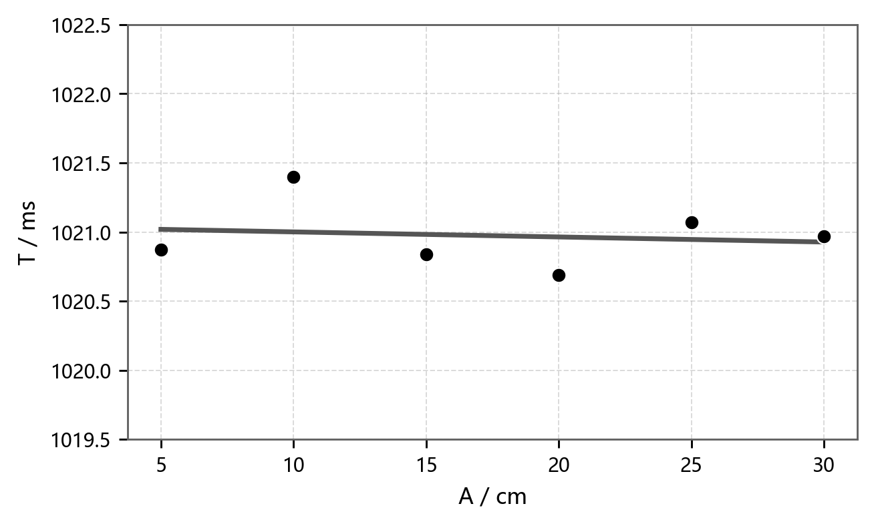

● 实验数据 ━ 线性拟合 T²=0.06384+8.05108M, R²=0.999950 | ● 实验数据 ━ 线性拟合 T=1021.037-0.00366A, R²=0.019496

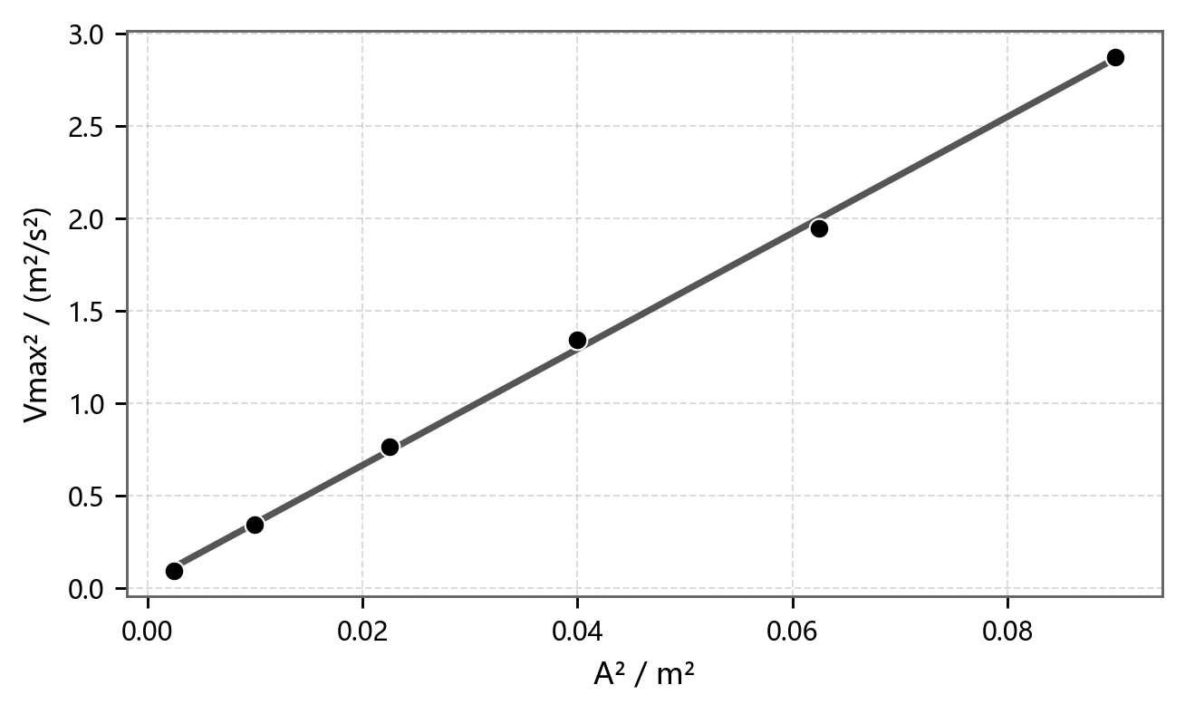
图7 Vmax²-A² | 结果要点
 | 焦利秤法 | k1=2.2206 N/m, k2=2.5255 N/m
 | K值对比 | 焦利秤法 k1+k2=4.7461 N/m
 | 水平 T²-M | K=4.8624 N/m
 | 斜面1 T²-M | K=4.9087 N/m
 | 斜面2 T²-M | K=4.9035 N/m
 | 倾角影响 | 周期与斜面倾角无明显关系
 | A-T 关系 | T均值=1020.973 ms
 | Vmax²-A² | 斜率=31.4350 s^-2

● 实验数据 ━ 线性拟合 Vmax²=0.0344+31.4350A², R²=0.998860

